目次・概要
プロジェクト名 |  | JavaBoard_styET

No | 物理名 | 論理名 | 用途 | 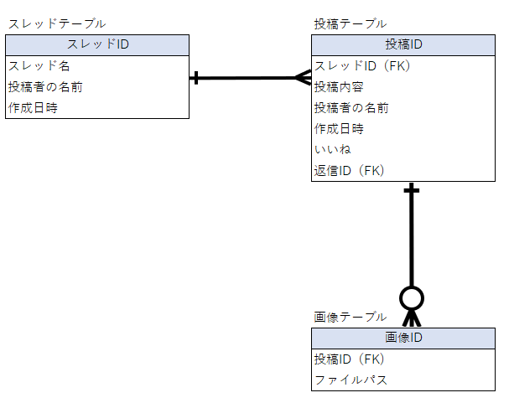 E-R図 挿入
1 | Thread | Threadテーブル | スレッド（掲示板の下位、投稿の上位の単位）の情報を保持する。
2 | Post | Postテーブル | 投稿（スレッドの下位の単位）の情報を保持する。 スレッドIDを参照し上位スレッド以下にぶら下げる。 Postテーブルが保持する投稿IDを参照。 Nullの場合は親投稿とみなし、値が保持されている場合は値を参照。子投稿とし、投稿のツリー構造を実現。
3 | Image | Imageテーブル | 投稿に添付された画像のファイルパスを保持する。
4
5

